场景法
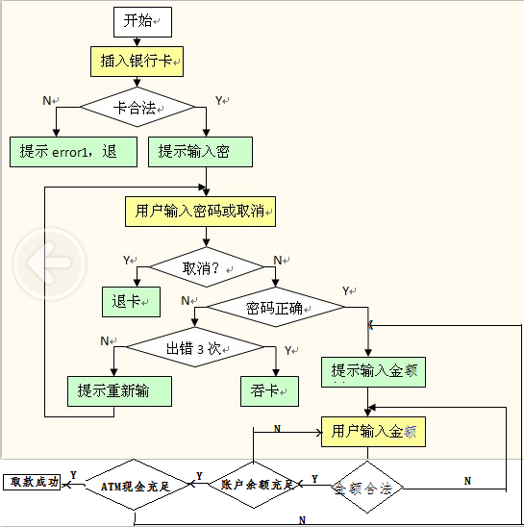

测试用例设计 | 测试数据 | 路径覆盖
正确取款 |  | YNYYYY
卡不合法 | 公交卡 | N
按下取消键 |  | YY
密码错误没有超过3次 |  | YNNN
密码错误超过3次 |  | YNNY
输入的金额不合法 | 99 | YNYN
卡余额不足 |  | YNYYN
ATM余额不足 |  | YNYYYN

